Figure 33.1
33.1 Part de sortants de formation initiale peu ou pas diplômés, en France, en 2020 (en %)

10

 |  |  | L'état de l'École 2023, DEPP
Lecture : en 2020 (moyenne sur 2019, 2020 et 2021), 10 % des sortants de formation initiale ne possèdent aucun diplôme ou uniquement le brevet.
Champ : France hors Mayotte, données provisoires.
Sources : Insee, enquêtes Emploi, estimations de population, recensement de la population ; traitement DEPP.

 | Ensemble | Hommes | Femmes
Brevet seul | 5 | 6 | 4
Aucun diplôme | 5 | 6 | 3
Total brevet et aucun diplôme | 10 | 12 | 8

Figure 33.2
33.2 Part des 18-24 ans peu ou pas diplômés et hors formation (sortants précoces), en France, depuis 2003 (en %)

 |  |  |  | L'état de l'École 2023, DEPP
p : données provisoires.
Champ : France hors Mayotte.
Source : Insee, enquêtes Emploi ; traitement DEPP.

 | Hommes | Femmes | Ensemble
2003 | 12.7 | 9.9 | 11.3
2004 | 12.4 | 9.3 | 10.8
2005 | 12.7 | 9.4 | 11.1
2006 | 12.9 | 9.6 | 11.2
2007 | 13.5 | 9.3 | 11.3
2008 | 12.2 | 8.8 | 10.5
2009 | 12.9 | 9.1 | 11.0
2010 | 13.6 | 9.0 | 11.3
2011 | 12.6 | 9.2 | 10.9
2012 | 12.2 | 8.9 | 10.5
2013 | 10.8 | 8.7 | 9.8
2014 | 9.9 | 7.8 | 8.8
2015 | 10.0 | 8.4 | 9.2
2016 | 10.0 | 7.5 | 8.8
2017 | 10.4 | 7.1 | 8.8
2018 | 10.6 | 6.8 | 8.7
2019 (p) | 9.6 | 6.9 | 8.2
2020 (p) | 9.7 | 6.3 | 8.0
2021 (p) | 9.6 | 6.1 | 7.8
2022 (p) | 9.2 | 6.0 | 7.6

Figure 33.3
33.3 Part des 18-24 ans peu ou pas diplômés et hors formation (sortants précoces), en Europe (en %)

 |  |  | L'état de l'École 2023, DEPP

Source : Eurostat, enquêtes sur les forces de travail 2003 et 2022 ; pour le point 2003 France, enquête Emploi, traitement DEPP (voir méthodologie).

 | 2003 | 2022
Espagne | 31.7 | 13.9
Allemagne | 12.8 | 12.2
Italie | 23.0 | 11.5
Union européenne | 16.4 | 9.6
Finlande | 10.1 | 8.4
France | 11.3 | 7.6
Hongrie | 12.0 | 12.4
Suède | 9.2 | 8.8
Pays-Bas | 14.3 | 5.6

Carte 33.4
33.4 Part des 16-25 ans peu ou pas diplômés et non inscrits dans un établissement d'enseignement en 2019 (en %)
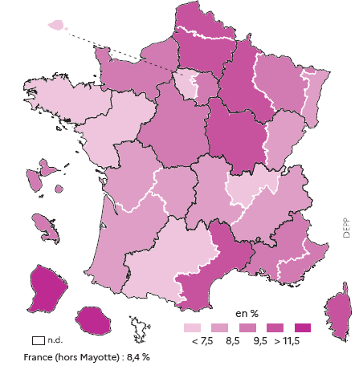

 |  |  | L'état de l'École 2023, DEPP

Champ : France hors Mayotte.
Source : Insee, recensement de la population, traitement DEPP.

Numéro Académie | Libellé Académie | 2019
01 | Paris | 3.1
02 | Aix-Marseille | 9.0
03 | Besançon | 8.3
04 | Bordeaux | 7.7
06 | Clermont-Ferrand | 8.0
07 | Dijon | 9.8
08 | Grenoble | 8.0
09 | Lille | 11.4
10 | Lyon | 7.0
11 | Montpellier | 9.8
12 | Nancy-Metz | 8.7
13 | Poitiers | 8.5
14 | Rennes | 6.1
15 | Strasbourg | 7.7
16 | Toulouse | 7.1
17 | Nantes | 7.2
18 | Orléans-Tours | 9.3
19 | Reims | 9.9
20 | Amiens | 11.4
22 | Limoges | 8.4
23 | Nice | 9.4
24 | Créteil | 8.7
25 | Versailles | 6.7
27 | Corse | 11.1
28 | La Réunion | 14.2
31 | Martinique | 9.0
32 | Guadeloupe | 9.2
33 | Guyane | 27.1
70 | Normandie | 8.9
 | France métropolitaine+DROM (hors Mayotte) | 8.4

